ゲーム仕様
ゲーム仕様

システム説明
・画面に映っている物（時計）をクリックするとカメラがそちらに移動します
・その時に選択されている物（時計等）が1の基準のスピードで流れ出します
・すると、周りの時間がその１の時間を基準にスピードが変化します
・今選択されている物から見て時間を計算して全部の物にフラッグを立てて全問正解を目指しましょう
----------------------------------------------------------------------------------------------------------------------
操作説明
・ホイールコロコロ→フラッグを指す＆選択
・左クリック→物（時計等）を選択
ゲームの目的
・ステージ上の時間を表す物のいろんな時間をフラッグを立てて当てるゲームです
-------------------------------------------------------------------------------------------------
ゲームルール
・時間のスピードを表すフラッグを物（時計等）に付けます
・「判断」ボタンを押すとフラッグのついている物だけフラッグがあっているか判断します
・正解ならそのまま付いたままで「ガチャン！」みたいになり、不正解ならフラッグが外れます（※これは時計の場合）
・全部を正解したらクリアです
・失敗を3回（今は仮で）するとゲームオーバーです。
----------------------------------------------------------------------------------------------------
ゲームの進み方
・ステージを選択してステージに挑むステージクリア型のゲームです



できればやりたいゲームの広がり

その① | １２枚のイラストでストーリーを付ける
 | ※クリアごとに1枚のイラストを見せてストーリーを進めてもらう感じで考えています
 | 大きなのっぽの古時計がイメージなのでおじいさんの一生とかいいと思います
その② | タイトル画面に変化を持たせる
 | 具体的にはイラストで見た印象深い物がじわじわと出てきてクリアする事にタイトル画面が賑やかにしていくイメージ
その③ | IOS化！
その④ | ボイスを入れる（いらないかな？もし入れるならイラストを紙芝居みたいにして語り部にする）

画面遷移図
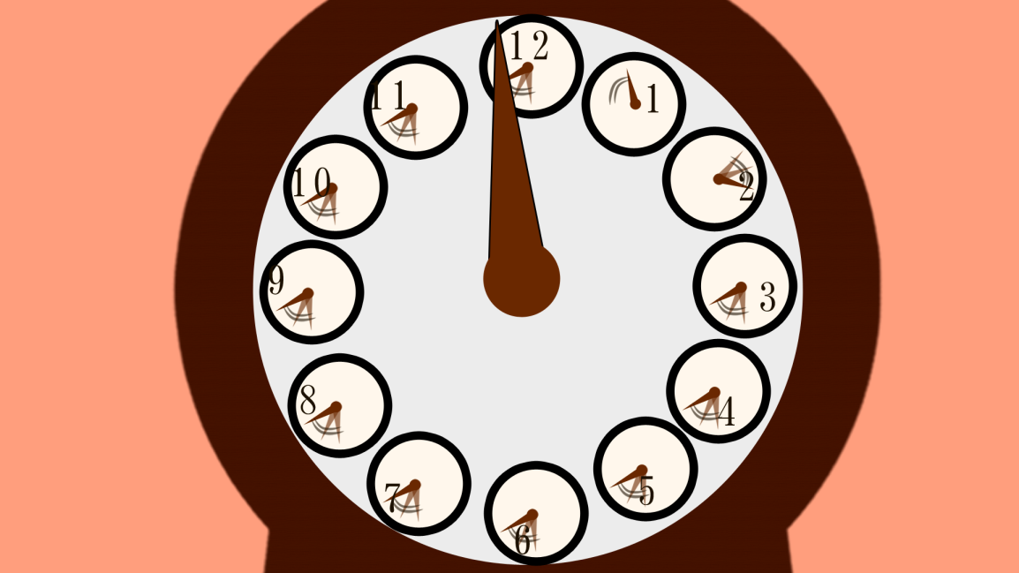
 |  |  | 画面遷移図

起動

提供

タイトル画面

チュートリアル
ステージ選択画面
 |  |  |  | 初回のみ強制的に通る
 |  |  |  | （チュートリアル）

 |  | ギブアップ
ゲーム画面
全クリ用
ステージ選択画面
 | ステージクリア

クリア画面

全クリしたか？

 |  |  | 画面遷移図詳細（画像あり）

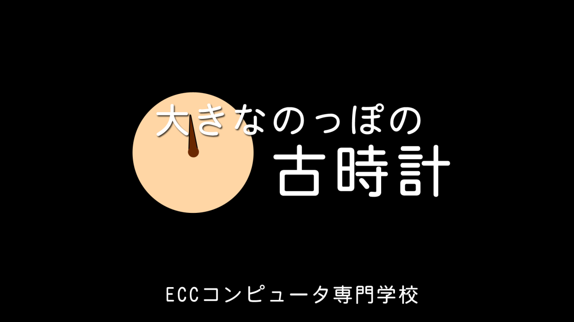
提供画面 |  |  | タイトル画面 | 時計の盤に近づく
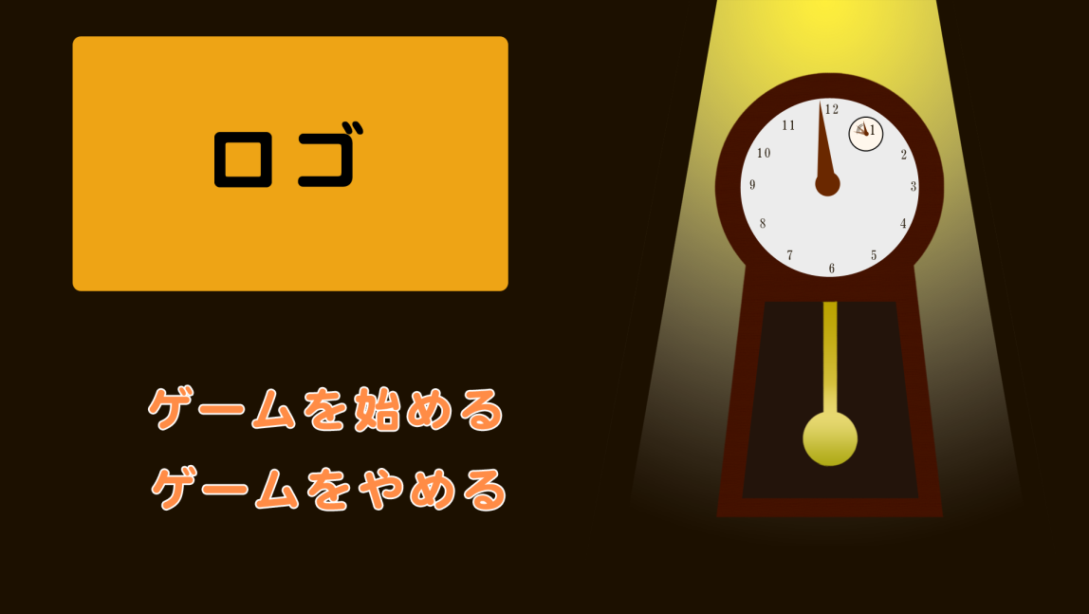
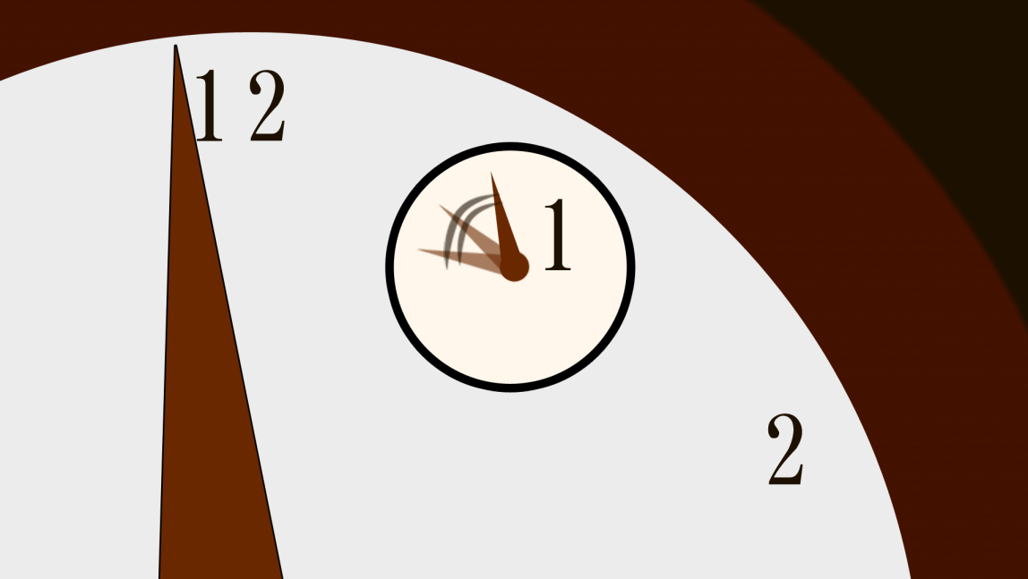

 |  |  |  | 小さな時計にズームアップ
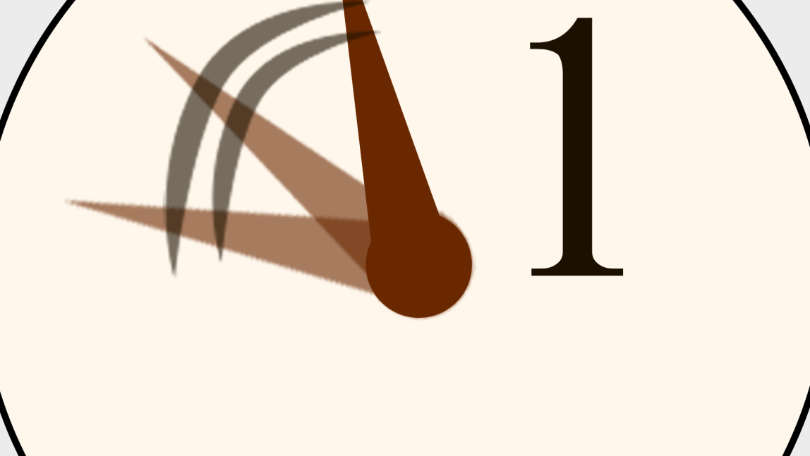
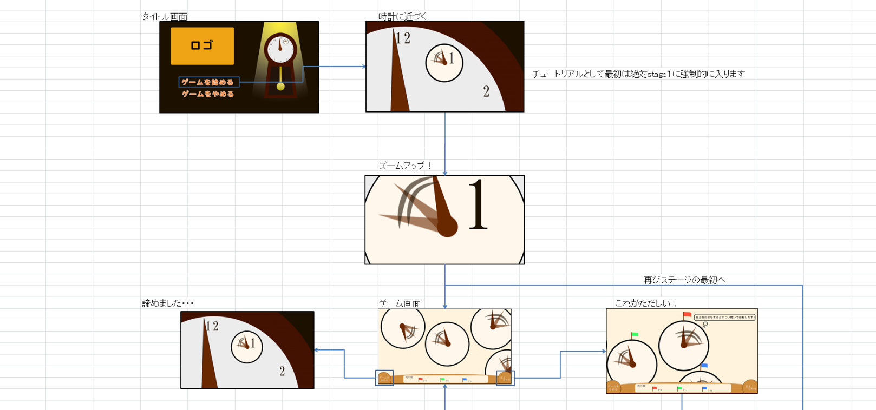
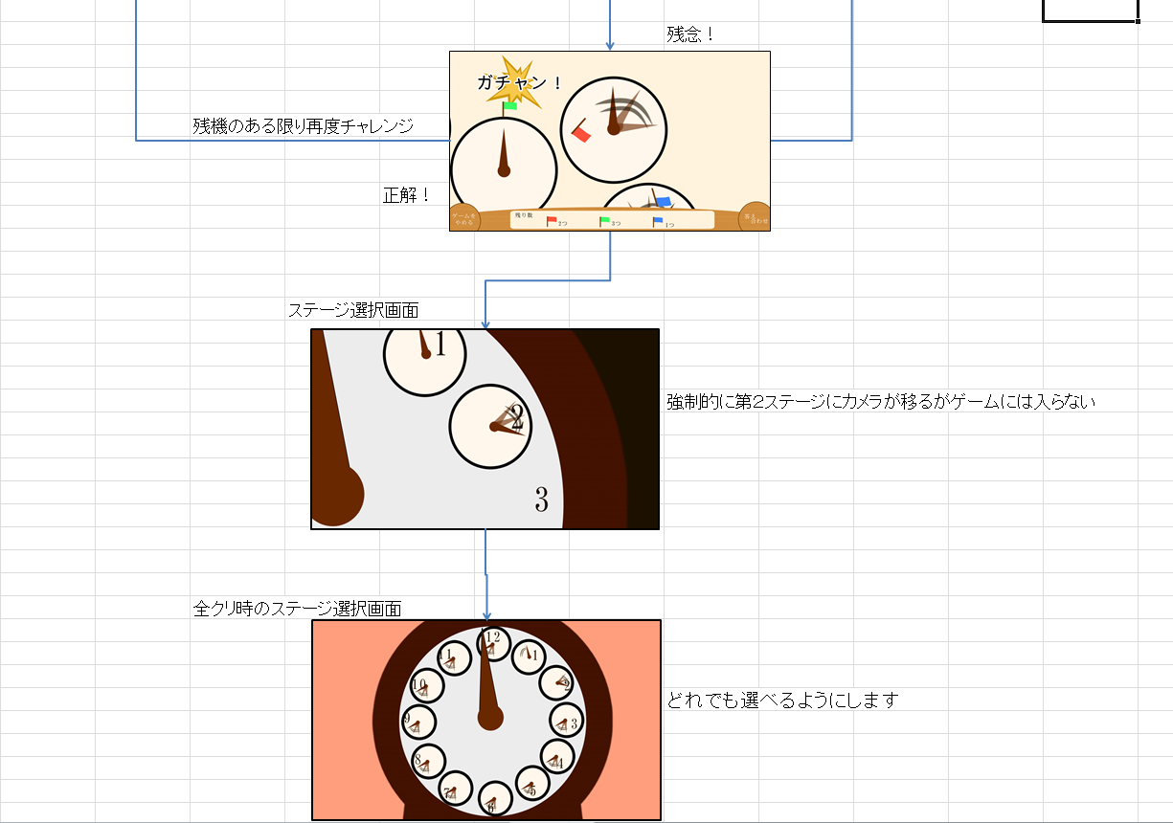

 |  |  |  | ゲーム画面 |  | 答え合わせ
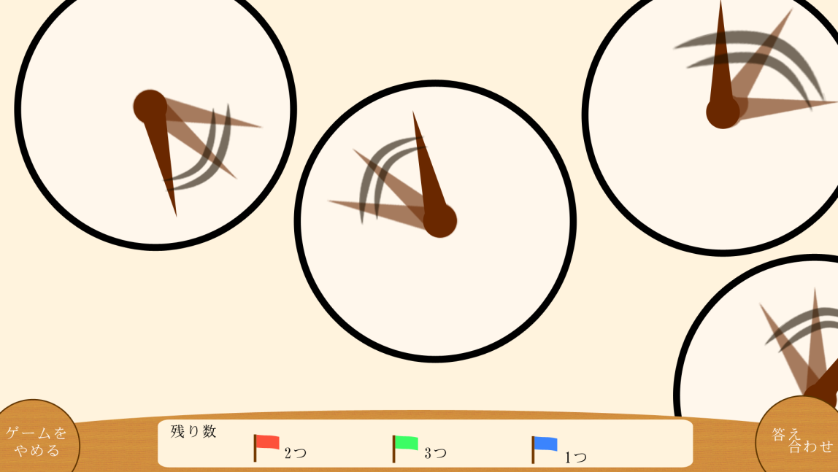
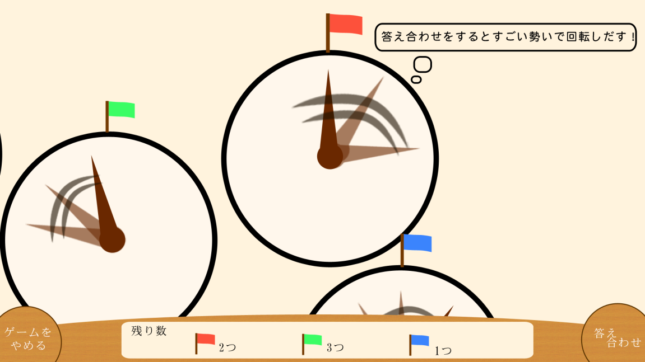

 |  |  |  |  |  | 結果発表
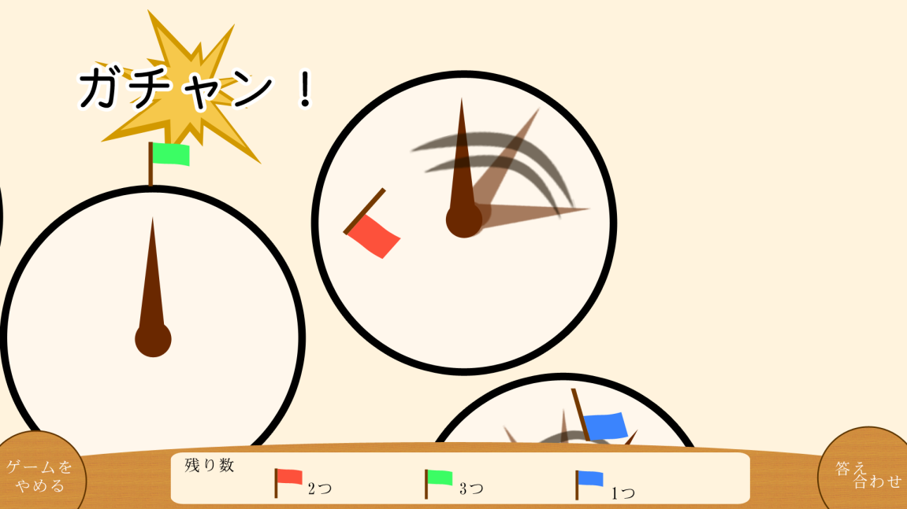

 |  |  |  |  | ステージ選択画面
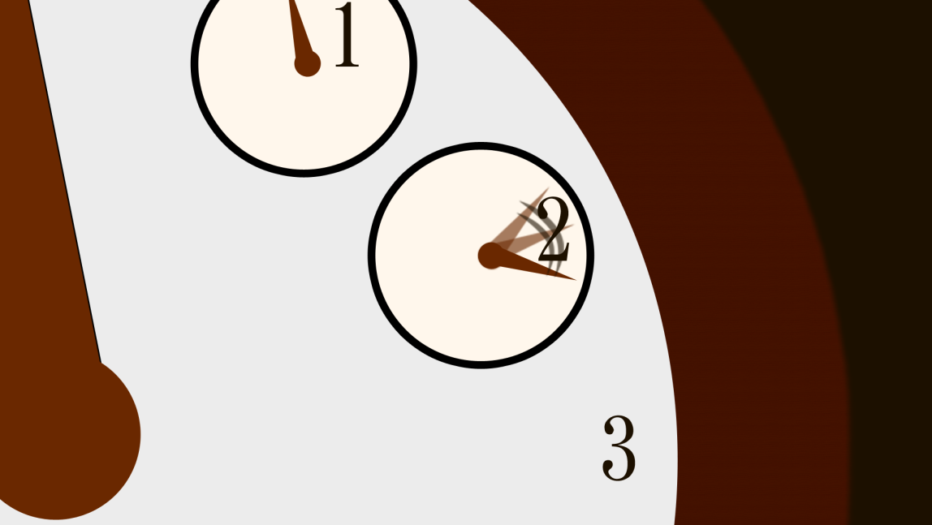

 |  |  |  |  | 全クリア画面

画面説明
画面説明

提供画面
タイトル画面
提供画像
チーム名やプロジェクト名を表示します
タイトルロゴ
ステージ選択用古時計
長針と短針と振り子が動いている状態でお願いします


ゲームを始める
※提供画像
ECCはなしでもいいと思います

ゲームをやめる

画面説明
最初の起動したあとに出る自分たちを表す画面です。
フェードインで画像を出して一定時間後フェードアウトで真っ暗にしましょう
画面説明
提供画面のあとの画面。
「はじめる」を選ぶとステージ選択へ、やめるを押すとフェードアウトしながら終わる

ステージ選択画面
ゲーム画面
選択中の物（時計）
真ん中にあること

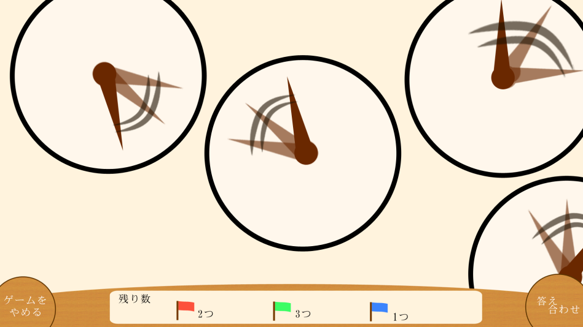
ステージの時計
・クリックするとカメラがその時計へと移動する
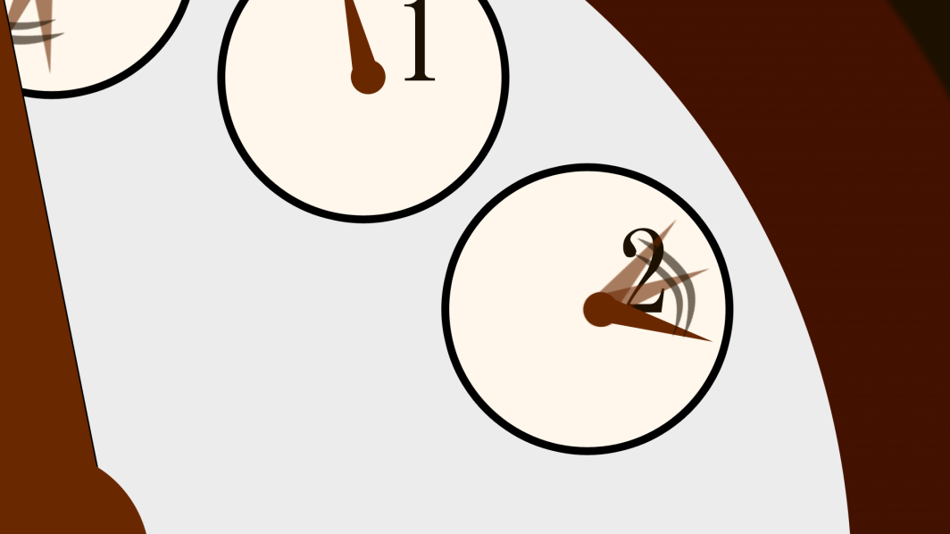

答え合わせのボタン
押せる状態になったら明るいボタンに変わる
（2種類のボタン画像要）

ゲームをやめるボタン
ステージ選択画面へ
残りのフラッグ数
画面説明
ステージを選択する画面です。
選択したらその方にカメラがガコン！
みたいな感じで移動します。（少し画面を揺らしてもいいかも）

画面説明
ゲーム画面です。

答え合わせ時画面
結果の演出



答え合わせのときの動き
・フラッグが立っている時計の針がぐるぐるとすごい勢いで回り始める

正解演出
がちゃんという音と共に針が12時の真ん中で綺麗に止まり正しい１のスピードの時間で動き出します
間違い演出
立てていたはずのフラッグがはじかれたように飛んでいきます

共通演出
順番にフラッグがある場所にカメラを移動させて演出を見せながら全部判断する
今回は時計の演出で説明しましたがその他にも3種類ありますのでよろしくお願いします

全クリ後



画像のような画面になって全部を見せてどのステージでも選択できるようにする
※全部時計のステージではありません

ゲームの流れ
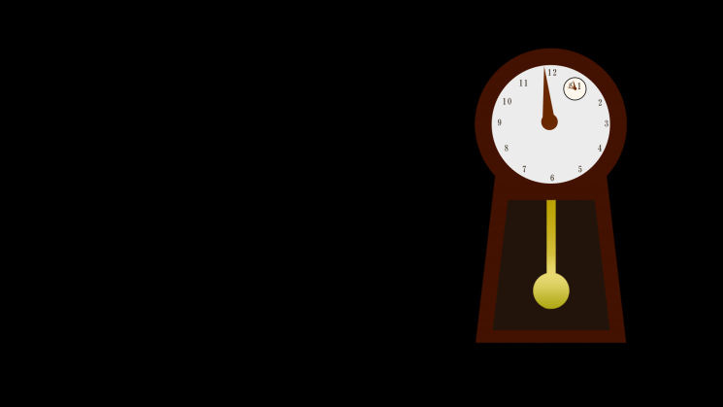

ゲームの理想の流れ

タイトル
ステージ１
（チュートリアル）
 |  | 乗せなければならない物
 |  | ステージ・ギミック
 |  | BGM・SE
 |  | 演出
 |  | イラスト・ストーリー
ストーリーイラスト１
 |  | ストーリーをまた見直すアルバムみたいなのもステージとは別に欲しいな

ステージ２

称号金ストーリー
称号銀ストーリー
称号銅ストーリー
 |  |  | ストーリーがいくつかあるというのは時間があれば
 |  |  | クリアの仕方によってストーリーが変わる感じ
 |  |  | 収集してもらう

以後ストーリーとイラストを繰り返す

 | 流れ（画像あり）

 | 提供で出す後ろの時計がそのまま移動して古時計の盤になる


最初のゲームの入り
①黒い画面から始まるので提供画面では画像をフェードインさせてから一定時間後フェードアウトさせます
②その後「古時計」→「ロゴ」→「始める」＆「やめる」の順にフェードインさせてタイトル画面になります

 |  |  |  | 画面の移り変わりの洗い出し
 |  |  |  | 起動→タイトル画面 | ○
 |  |  |  | タイトル画面→終了
 |  |  |  | タイトル画面→ステージ選択画面 | ○
 |  |  |  | ステージ選択画面→タイトル画面
 |  |  |  | ステージ選択画面→ゲーム画面
 |  |  |  | ゲーム画面→ステージ選択画面
 |  |  |  | ゲーム画面→クリア画面
 |  |  |  | クリア画面→ステージ選択画面


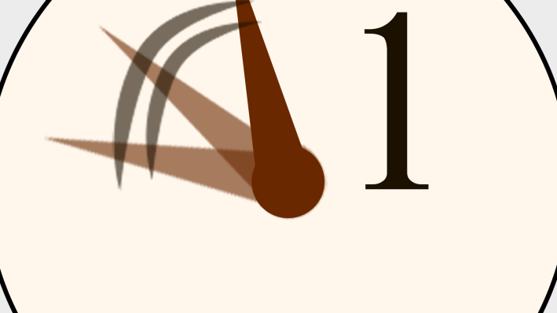

チュートリアル用の最初
①ゲームをはじめるを選択するとロゴと「始める」と「やめる」の画像がフェードアウトしながら古時計の盤の中の小さな時計に近づいて行きます
②小さな時計に近づき時計が画面いっぱいになるまでズームアップします
③その後数字の画像をフェードアウトしながらズームアウトすると周りにはステージが！という感じにお願いします
 |  |  |  | ※ステージ選択画面→アルバム（クリアした時のイラストが全部見れるところ）
 |  |  |  | イメージは本をめくって見る感じ

ゲーム画面から諦めてステージ選択画面へ・・・
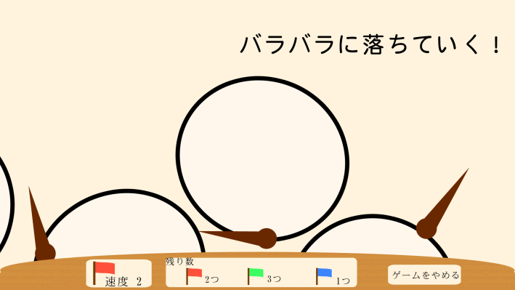

①ゲームをやめるを押すと最初に見ていた時計の場所にカメラが移動しながらそれ以外の物（時計）がバラバラに落ちていく
②その後残った最初の物（時計）にズームアップして画面いっぱいに写ってから数字をフェードインしながらズームアウトするとステージ選択画面！
③みたいな感じです

ゲームクリア時の流れ

イラスト

